对账
订单号 | 订单类型 | 入住日期 | 离店日期 | 应收 |  |  |  | ,
999224772729502 | 正常 | 2023-07-30 | 2023-08-01 | 585.32 | 585.32 | 3504871 | 0 | ,3504871 | 直采
999224817249837 | 正常 | 2023-08-01 | 2023-08-03 | 293.92 | 293.92 | 3515374 | 0 | ,3515374 | 直采
999224817696381 | 正常 | 2023-08-01 | 2023-08-03 | 293.92 | 293.92 | 3515671 | 0 | ,3515671 | 直采
999225049676146 | 正常 | 2023-07-29 | 2023-08-01 | 393.21 | 393.21 | 3575419 | 0 | ,3575419 | 直采
999225058704289 | 正常 | 2023-08-03 | 2023-08-05 | 268.01 | 268.01 | 3576779 | 0 | ,3576779 | 直采
999225079023000 | 正常 | 2023-07-30 | 2023-08-01 | 982.39 | 982.39 | 3582337 | 0 | ,3582337 | 直采
999225089896648 | 正常 | 2023-08-02 | 2023-08-06 | 2474.88 | 2474.88 | 3584147 | 0 | ,3584147 | 直采
999225130710830 | 正常 | 2023-08-02 | 2023-08-05 | 392.23 | 392.23 | 3594413 | 0 | ,3594413 | 直采
999225162258798 | 正常 | 2023-08-03 | 2023-08-06 | 135.36 | 135.36 | 3601035 | 0 | ,3601035 | 直采
999225219373500 | 正常 | 2023-08-03 | 2023-08-06 | 907.64 | 907.62 | 3612396 | 0.02 | ,3612396 | 直采
999225273127293 | 正常 | 2023-07-31 | 2023-08-04 | 799.62 | 799.60 | 3624762 | 0.02 | ,3624762 | 直采
999225290758598 | 正常 | 2023-08-03 | 2023-08-05 | 301.96 | 301.96 | 3628038 | 0 | ,3628038 | 直采
999225422032945 | 正常 | 2023-08-01 | 2023-08-03 | 86.78 | 86.78 | 3654287 | 0 | ,3654287 | 直采
999225465570933 | 正常 | 2023-07-31 | 2023-08-03 | 432.94 | 432.96 | 3661155 | -0.02 | ,3661155 | 直采
999225475889242 | 正常 | 2023-07-29 | 2023-07-31 | 1082.9 | 1082.90 | 3663635 | 0 | ,3663635 | 直采
999225475918963 | 正常 | 2023-07-29 | 2023-07-31 | 867.54 | 867.54 | 3663638 | 0 | ,3663638 | 直采
999225488967402 | 正常 | 2023-07-29 | 2023-08-03 | 569.95 | 569.95 | 3666399 | 0 | ,3666399 | 直采
999225505515367 | 正常 | 2023-07-30 | 2023-08-02 | 385.59 | 385.59 | 3669591 | 0 | ,3669591 | 直采
999225511874295 | 正常 | 2023-07-29 | 2023-08-01 | 1024.35 | 1024.35 | 3670015 | 0 | ,3670015 | 直采
999225520740197 | 正常 | 2023-08-04 | 2023-08-06 | 257.06 | 257.06 | 3671788 | 0 | ,3671788 | 直采
999225539871581 | 正常 | 2023-08-03 | 2023-08-05 | 667.24 | 667.24 | 3675801 | 0 | ,3675801 | 直采
999225556790354 | 正常 | 2023-07-30 | 2023-08-01 | 499.6 | 499.60 | 3679320 | 0 | ,3679320 | 直采
999225560027297 | 正常 | 2023-08-04 | 2023-08-06 | 411.62 | 411.62 | 3680347 | 0 | ,3680347 | 直采
999225562102337 | 正常 | 2023-07-30 | 2023-08-04 | 230.4 | 230.40 | 3681028 | 0 | ,3681028 | 直采
999225679222951 | 正常 | 2023-07-30 | 2023-08-01 | 187.04 | 187.04 | 3704841 | 0 | ,3704841 | 直采
999225697904417 | 正常 | 2023-08-01 | 2023-08-04 | 128.52 | 128.52 | 3708845 | 0 | ,3708845 | 直采
999225698436868 | 正常 | 2023-08-01 | 2023-08-04 | 128.52 | 128.52 | 3708950 | 0 | ,3708950 | 直采
999225701555876 | 正常 | 2023-07-31 | 2023-08-02 | 90.7 | 90.70 | 3709781 | 0 | ,3709781 | 直采

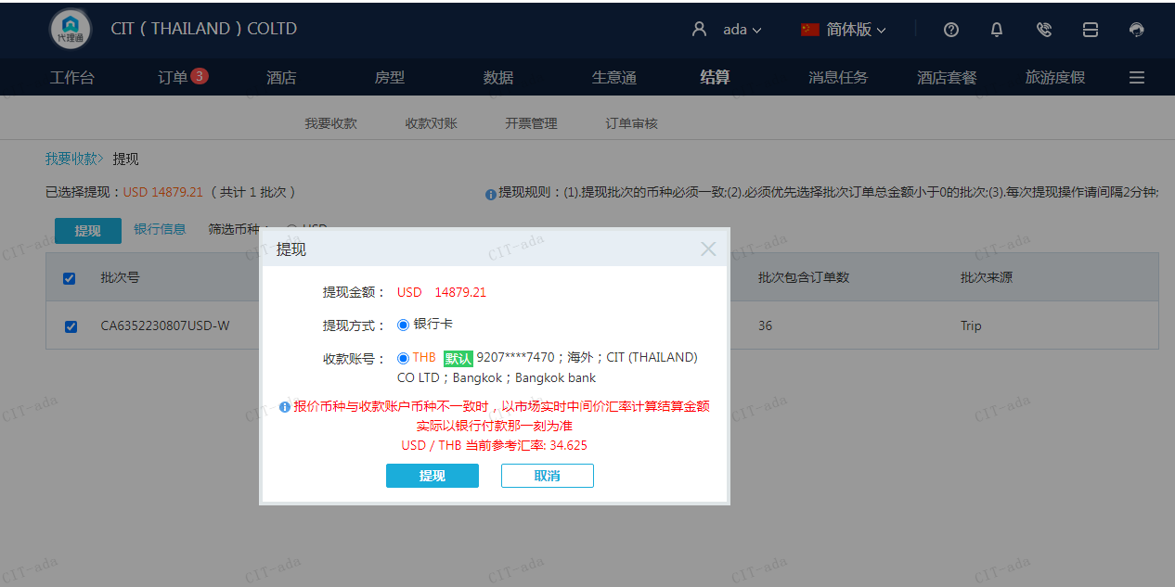
 |  |  |  | 14879.21
 |  |  |  | USD 14879.21

A230807095318911 | 14879.21 | 515192.65
USD / THB 当前参考汇率: 34.625
总计：14879.21 USD/ 515192.65 THB

